상품제안서
모스니에 친환경 압축수세미 국내제작 | 상품코드: S41924

 |  |  |  |  |  |  | 02-713-8555 | www.synergygift.co.kr
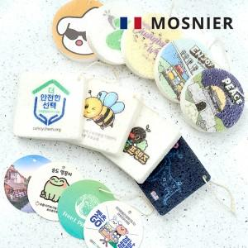

【상세/제작정보】 | <p><span style="font-size: 14pt;">※ 500개 미만 발주 진행 컬러 종이케이스 추가시 180,000원(VAT별도) 일괄 발생 됩니다.</span></p><p><span style="font-size: 14pt;">※ 자유형은 500개 미만 제작 불가합니다.</span></p>

【인쇄/포장옵션】 | 풀칼라, 삽지 칼라인쇄 / OPP봉투

【공급단가】 | 수량 | 300~ | 1,000~ | 3,000~ | 10,000~ | 20,000~
*VAT별도 | 기본형 | 1,310원 | 1,250원 | 1,220원 | 1,190원 | 1,175원

【상품 URL】 | https://www.synergygift.co.kr:443/src/goods_detail.php?gdno=41924

